Requisitos
Requisitos - aplicação MoneyTracker
- Funcionalidade account
1. Adicionar uma conta “Account”;
2. No formulário Account o título pode ter somente letras até 20 caracteres e o campo Inicial sum deve ter somente números até 13 caracteres. Os campos não podem ser vazios;
- Funcionalidade Add Income
1. formulário (Add Income/Expense) para testar
a. O campo Price possui limite de 1 a 13 caracteres, só aceita números e não pode ser vazio
b. Campo Category não pode ser vazio e deve aceitar apenas letras de limite de 1 a 30 caracteres;
c. Campo Title não pode ser vazio e deve aceitar de 1 a 20 caracteres (apenas letras);
Pode salvar income/expense de datas no passado e no presente somente (nunca no futuro);
5. Lista de incomes e expenses salvos devem ser exibidos na tela Records. Para exibir registros de datas anteriores basta clicar no seletor Week (parte superior da tela à direita) e selecionar "All time";
6. Incomes/expenses podem ser editados e removidos;
7. Não pode cadastrar Incomes/expenses com campos vazios;
8. Duplicidade de registros de incomes/expenses nã deve ser permitido;
9. Adicione pelo menos um registro de cada (income e expense) e na tela Records ao clicar em Short Summary deve aparecer a tela de Report com a lista de registros realizados (incomes ou expenses).

Aluno: | Alessandro Barbosa de Oliveira

Relatório Money Tracker
Relatório dos Testes Executados

 | Passed | Failed |  | Percentual passed %
TC Total Result | 20 | 7 |  | 74%

Software Version | versão 1
Requisito: | 1 | Cadastrar uma conta com sucesso
 | Id | Título | Pré-condição | Passo a passo | Resultado Esperado | Resultado da Execução | Comentários | Evidência da falha | Resultado Coletado/Imagem
 | TC-TA01 | Cadastrar uma conta com sucesso | O aplicativo está instalado e aberto na tela principal | 1. Navegar para a tela de Contas. | É exibido um menu lateral | PASSED
 |  |  |  | 2. Clicar no botão de "adicionar conta". | A Tela de "Adicionar Conta" aparece | PASSED
 |  |  |  | 3. Preencher o campo Nome com "Carteira". | O campo nome é preenchido | PASSED
 |  |  |  | 4. Preencher o "Valor Inicial" com "150.00". | O Campo Valor inicial é preenchido | PASSED
 |  |  |  | 5. Clicar em Salvar. | A conta Carteira é salva e exibida na tela inicial | PASSED

Requisito: | 2 | Tentar cadastrar uma conta sem nome
 | Id | Título | Pré-condição | Passo a passo | Resultado Esperado | Resultado da Execução | Comentários | Evidência da falha | Resultado Coletado/Imagem
 | TC-TA02 | Tentar cadastrar uma conta sem nome | O aplicativo está instalado e aberto na tela principal | 1. Navegar para a tela de Contas. | É exibido um menu lateral | PASSED
 |  |  |  | 2. Clicar no botão de "adicionar conta". | A Tela de "Adicionar Conta" aparece | PASSED
 |  |  |  | 3. Não Preencher o campo Nome. |  | PASSED
 |  |  |  | 4. Preencher "Valor Inicial" com "100.00". | O Campo Valor inicial é preenchido | PASSED
 |  |  |  | 5. Clicar em Salvar. | É exibido a mensagem "Campo Nome é Obrigatório". A conta não é salva. | PASSED

Requisito: | 3 | Tentar cadastrar uma conta sem valor inicial
 | Id | Título | Pré-condição | Passo a passo | Resultado Esperado | Resultado da Execução | Comentários | Evidência da falha | Resultado Coletado/Imagem
 | TC-TA03 | Tentar cadastrar uma conta sem valor inicial | O aplicativo está instalado e aberto na tela principal | 1. Navegar para a tela de Contas. | É exibido um menu lateral | PASSED |  |  | 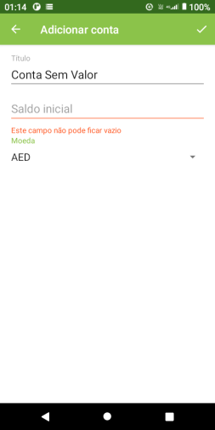
 |  |  |  | 2. Clicar no botão de "adicionar conta". | A Tela de "Adicionar Conta" aparece | PASSED
 |  |  |  | 3. Preencher o nome com "Conta Banco". | O campo Nome é preenchido | PASSED
 |  |  |  | 4. Não Preencher o campo, Valor Inicial. |  | PASSED
 |  |  |  | 5. Clicar em Salvar. | É exibido a mensagem "Valor inicial é Obrigatório". A conta não é salva. | PASSED

Requisito: | 4 | Cadastrar uma conta com valor inicial "0"
 | Id | Título | Pré-condição | Passo a passo | Resultado Esperado | Resultado da Execução | Comentários | Evidência da falha | Resultado Coletado/Imagem
 | TC-TA04 | Cadastrar uma conta com valor inicial "0" | O aplicativo está instalado e aberto na tela principal | 1. Navegar para a tela de Contas. | É exibido um menu lateral | PASSED |  |  | 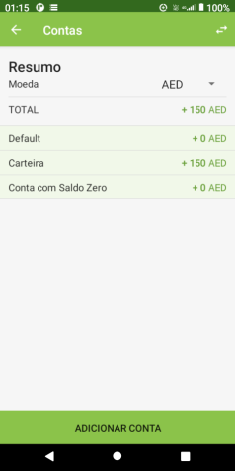
 |  |  |  | 2. Clicar no botão de "adicionar conta". | A Tela de "Adicionar Conta" aparece | PASSED
 |  |  |  | 3. Preencher o nome com "Conta Nova". | O campo Nome é preenchido | PASSED
 |  |  |  | 4. Preencher o Valor inicial com "0". | O campo Valor Inicial é preenchido | PASSED
 |  |  |  | 5. Clicar em Salvar. | A "conta nova" é salva e exibida na tela inicial | PASSED

Requisito: | 5 | Editar o nome de uma conta com sucesso
 | Id | Título | Pré-condição | Passo a passo | Resultado Esperado | Resultado da Execução | Comentários | Evidência da falha | Resultado Coletado/Imagem
 | TC-TA05 | Editar o nome de uma conta com sucesso | Uma conta cadastrada existente na lista | 1. Navegar para a tela de Contas. | A tela de contas é exibida | PASSED |  |  | 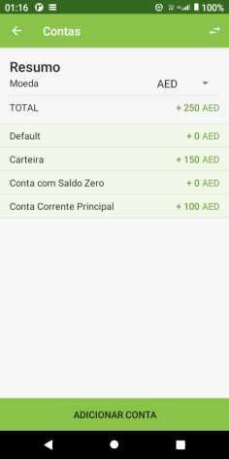
 |  |  |  | 2 - Clicar na conta desejada na lista de contas | A tela de editar conta é exibida | PASSED
 |  |  |  | 3 - Editar os dados desejados da conta | Os dados são preenchidos na tela | PASSED
 |  |  |  | 4 - Clicar em Salvar. | A conta com os dados atualizados e mostrados na tela inicial de contas | PASSED

Requisito: | 6 | Remover uma conta com sucesso
 | Id | Título | Pré-condição | Passo a passo | Resultado Esperado | Resultado da Execução | Comentários | Evidência da falha | Resultado Coletado/Imagem
 | TC-TA06 | Remover uma conta com sucesso | Uma conta cadastrada existente na lista | 1. Navegar para a tela de Contas. | A tela de contas é exibida | PASSED |  |  | 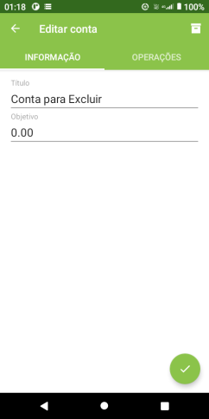
 |  |  |  | 2 - Clicar na conta desejada na lista de contas | A tela de editar conta é exibida | PASSED
 |  |  |  | 3 - Clicar no ícone de lixeira na parte superior direita | A conta é deletada e não é mostrada na tela inicial de contas | FAILED | Ao clicar na primeira vez no ícone da "lixeira" o mesmo retorna a tela de contas. Apenas na segunda tentativa é possível excluir.

Requisito: | 7 | Tentar cadastrar uma conta com nome acima de 20 caracteres
 | Id | Título | Pré-condição | Passo a passo | Resultado Esperado | Resultado da Execução | Comentários | Evidência da falha | Resultado Coletado/Imagem
 | TC-TA07 | Tentar cadastrar uma conta com nome acima de 20 caracteres | O aplicativo está instalado e aberto na tela principal | 1. Navegar para a tela de Contas. | É exibido um menu lateral | PASSED |  |  | 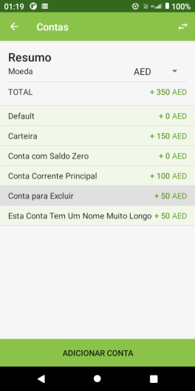
 |  |  |  | 2. Clicar no botão de "adicionar conta". | A Tela de "Adicionar Conta" aparece | PASSED
 |  |  |  | 3. Preencher o nome com quantidade acima de 20 caracteres. | O campo nome é preenchido | PASSED
 |  |  |  | 4. Preencher o Valor inicial. | O Campo Valor inicial é preenchido | PASSED
 |  |  |  | 5. Clicar em Salvar. | Uma mensagem de erro indicando que "Nome inválido" é mostrada. A conta não é salva | FAILED | Não é exibida a mensagem de erro e o cadastro é salvo normalmente.

Requisito: | 8 | Tentar cadastrar uma conta com sum acima de 13 caracteres
 | Id | Título | Pré-condição | Passo a passo | Resultado Esperado | Resultado da Execução | Comentários | Evidência da falha | Resultado Coletado/Imagem
 | TC-TINC01 | Tentar cadastrar uma conta com sum acima de 13 caracteres | O aplicativo está instalado e aberto na tela principal | 1. Navegar para a tela de Contas. | É exibido um menu lateral | PASSED |  |  | 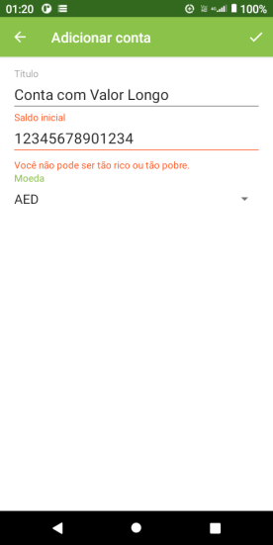
 |  |  |  | 2. Clicar no botão de "adicionar conta". | A Tela de "Adicionar Conta" aparece | PASSED
 |  |  |  | 3. Preencher o nome normalmente | O campo nome é preenchido | PASSED
 |  |  |  | 4. Preencher o Valor inicial com valor acima de 13 dígitos | O Campo Valor inicial é preenchido | PASSED
 |  |  |  | 5. Clicar em Salvar. | Uma mensagem de erro indicando que "Você não pode ser tão rico ou tão pobre." é mostrada. A conta não é salva | PASSED

Requisito: | 9 | Tentar cadastrar uma conta com "todos" os campos vazios
 | Id | Título | Pré-condição | Passo a passo | Resultado Esperado | Resultado da Execução | Comentários | Evidência da falha | Resultado Coletado/Imagem
 | TC-TINC02 | Tentar cadastrar uma conta com "todos" os campos vazios | O aplicativo está instalado e aberto na tela principal | 1. Navegar para a tela de Contas. | É exibido um menu lateral | PASSED |  |  | 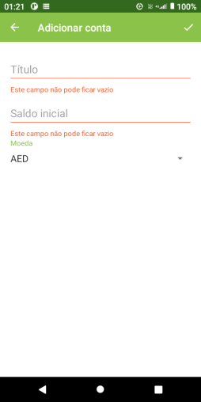
 |  |  |  | 2. Clicar no botão de "adicionar conta". | A Tela de "Adicionar Conta" aparece | PASSED
 |  |  |  | 3. Não Preencher os campos |  | PASSED
 |  |  |  | 4. Clicar em Salvar. | Uma mensagem de erro indicando que os "Este campo não pode ficar vazio". A conta não é salva | PASSED

Requisito: | 1 | Adicionar uma receita com sucesso
 | Id | Título | Pré-condição | Passo a passo | Resultado Esperado | Resultado da Execução | Comentários | Evidência da falha | Resultado Coletado/Imagem
 | TC-TINC01 | Adicionar uma receita com sucesso | Pelo menos uma Conta e uma Categoria de Receita já cadastrados. | 1. Na tela principal, clicar no botão de "adicionar receita". | A Tela de "Adicionar Receita aparece | PASSED |  |  | 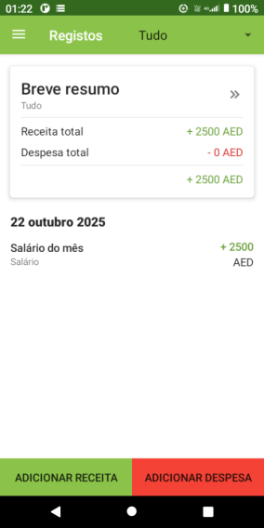
 |  |  |  | 2. Preencher o campo "Preço". | O campo Preço é preenchido | PASSED
 |  |  |  | 3. Preencher o campo "Título". | O campo Título é preenchido | PASSED
 |  |  |  | 4. Preencher o campo "Categoria". | O campo Categoria é preenchido | PASSED
 |  |  |  | 5. Clicar em Salvar. | A receita é registrada com sucesso. O valor é somado ao saldo da Conta adicionada ateriormente e a transação aparece no Resumo. | PASSED

Requisito: | 2 | Tentar adicionar uma receita com valor (vazio)
 | Id | Título | Pré-condição | Passo a passo | Resultado Esperado | Resultado da Execução | Comentários | Evidência da falha | Resultado Coletado/Imagem
 | TC-TINC02 | Tentar adicionar uma receita com valor (vazio) | O usuário está na tela Inicial e pelo menos uma conta já cadastrada | 1. Na tela principal, clicar no botão de "adicionar receita". | A Tela de "Adicionar Receita aparece | PASSED |  |  | 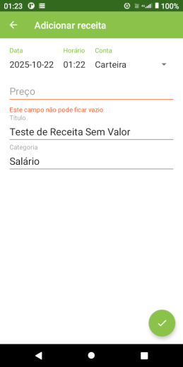
 |  |  |  | 2. Não Preencher o campo "Preço". |  | PASSED
 |  |  |  | 3. Preencher o campo "Título". | O campo Título é preenchido | PASSED
 |  |  |  | 4. Preencher o campo "Categoria". | O campo Categoria é preenchido | PASSED
 |  |  |  | 5. Clicar em Salvar. | Uma mensagem de erro indicando que o "Este campo não pode ficar vazio" é exibida. A receita não é salva. | PASSED

Requisito: | 3 | Tentar adicionar uma receita digitando letras no campo "preço"
 | Id | Título | Pré-condição | Passo a passo | Resultado Esperado | Resultado da Execução | Comentários | Evidência da falha | Resultado Coletado/Imagem
 | TC-TINC03 | Tentar adicionar uma receita digitando letras no campo "preço" | O usuário está na tela Inicial e pelo menos uma conta já cadastrada | 1. Na tela principal, clicar no botão de "adicionar receita". | A Tela de "Adicionar Receita aparece | PASSED |  |  | 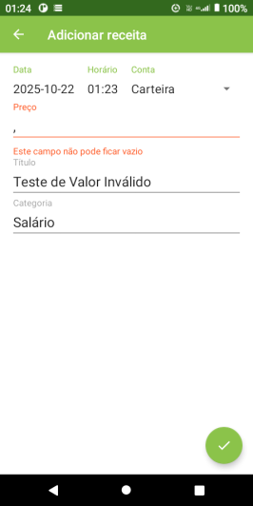
 |  |  |  | 2. Preencher o campo "Preço" com letras | O campo Preço é preenchido | PASSED
 |  |  |  | 3. Preencher o campo "Título". | O campo Título é preenchido | PASSED
 |  |  |  | 4. Preencher o campo "Categoria". | O campo Categoria é preenchido | PASSED
 |  |  |  | 5. Clicar em Salvar. | Uma mensagem de erro indicando que o campo "Preço está com valor incorreto". A receita não é salva. | PASSED

Requisito: | 4 | Tentar adicionar uma receita com campo "preço" acima de 13 dígitos
 | Id | Título | Pré-condição | Passo a passo | Resultado Esperado | Resultado da Execução | Comentários | Evidência da falha | Resultado Coletado/Imagem
 | TC-TINC04 | Tentar adicionar uma receita com campo "preço" acima de 13 dígitos | O usuário está na tela Inicial e pelo menos uma conta já cadastrada | 1. Na tela principal, clicar no botão de "adicionar receita". | A Tela de "Adicionar Receita aparece | PASSED |  |  | 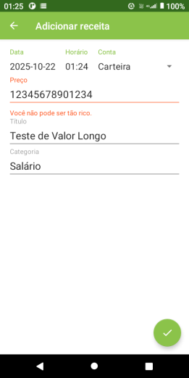
 |  |  |  | 2. Preencher o campo "Preço" com mais de 13 dígitos | O campo Preço é preenchido | PASSED
 |  |  |  | 3. Preencher o campo "Título". | O campo Título é preenchido | PASSED
 |  |  |  | 4. Preencher o campo "Categoria". | O campo Categoria é preenchido | PASSED
 |  |  |  | 5. Clicar em Salvar. | Uma mensagem de erro indicando que o campo "Você não pode ser tão rico.". A receita não é salva. | PASSED

Requisito: | 5 | Tentar adicionar uma receita com o campo "category" vazio
 | Id | Título | Pré-condição | Passo a passo | Resultado Esperado | Resultado da Execução | Comentários | Evidência da falha | Resultado Coletado/Imagem
 | TC-TINC05 | Tentar adicionar uma receita com o campo "category" vazio | O usuário está na tela Inicial e pelo menos uma conta já cadastrada | 1. Na tela principal, clicar no botão de "adicionar receita". | A Tela de "Adicionar Receita aparece | PASSED |  |  | 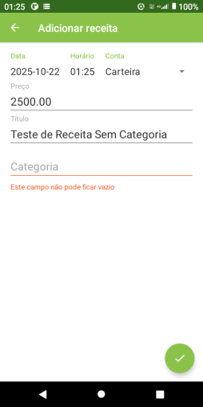
 |  |  |  | 2. Preencher o campo "Preço". | O campo Preço é preenchido | PASSED
 |  |  |  | 3. Preencher o campo "Título". | O campo Título é preenchido | PASSED
 |  |  |  | 4. Não Preencher o campo "Categoria". |  | PASSED
 |  |  |  | 5. Clicar em Salvar. | Uma mensagem de erro indicando que o campo "Este campo não pode ficar vazio". A receita não é salva. | PASSED

Requisito: | 6 | Tentar adicionar uma receita com quantidade de caracteres acima de 30, no campo "categoria"
 | Id | Título | Pré-condição | Passo a passo | Resultado Esperado | Resultado da Execução | Comentários | Evidência da falha | Resultado Coletado/Imagem
 | TC-TINC06 | Tentar adicionar uma receita com quantidade de caracteres acima de 30, no campo "categoria" | O usuário está na tela Inicial e pelo menos uma conta já cadastrada | 1. Na tela principal, clicar no botão de "adicionar receita". | A Tela de "Adicionar Receita aparece | PASSED |  |  | 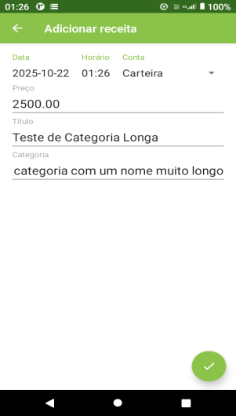 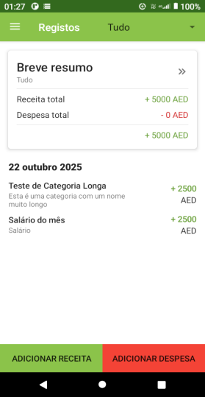
 |  |  |  | 2. Preencher o campo "Preço". | O campo Preço é preenchido | PASSED
 |  |  |  | 3. Preencher o campo "Título". | O campo Título é preenchido | PASSED
 |  |  |  | 4. Preencher o campo "Categoria" com quantidade de caracteres acima de 30. | O campo Categoria é preenchido | PASSED
 |  |  |  | 5. Clicar em Salvar. | Uma mensagem de erro indicando que o campo "Category" é inválido. A receita não é salva. | FAILED | Não é mostrada a mensagem e o registro é salvo normalmente

Requisito: | 7 | Tentar adicionar uma receita sem Titulo (vazio)
 | Id | Título | Pré-condição | Passo a passo | Resultado Esperado | Resultado da Execução | Comentários | Evidência da falha | Resultado Coletado/Imagem
 | TC-TINC07 | Tentar adicionar uma receita sem Titulo (vazio) | O usuário está na tela Inicial e pelo menos uma conta já cadastrada | 1. Na tela principal, clicar no botão de "adicionar receita". | A Tela de "Adicionar Receita aparece | PASSED |  |  | 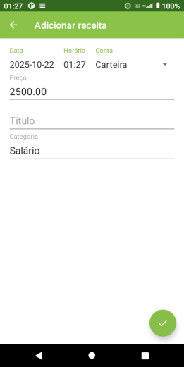 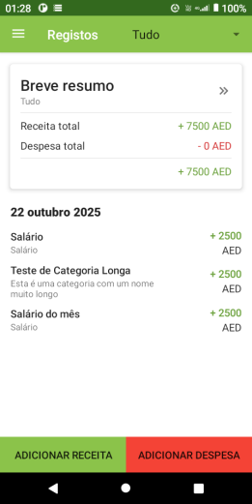
 |  |  |  | 2. Preencher o campo "Preço". | O campo Preço é preenchido | PASSED
 |  |  |  | 3. Não preencher o campo "Título". |  | PASSED
 |  |  |  | 4. Preencher o campo "Categoria". | O campo Categoria é preenchido | PASSED
 |  |  |  | 5. Clicar em Salvar. | É exibida a mensagem "Titulo não pode ser vazio". A receita não é salva. | FAILED | Não é mostrada a mensagem e o registro é salvo normalmente

Requisito: | 8 | Tentar adicionar uma receita com quantidade de caracteres acima de 20, campo Titulo
 | Id | Título | Pré-condição | Passo a passo | Resultado Esperado | Resultado da Execução | Comentários | Evidência da falha | Resultado Coletado/Imagem
 | TC-TINC08 | Tentar adicionar uma receita com quantidade de caracteres acima de 20, campo Titulo | O usuário está na tela Inicial e pelo menos uma conta já cadastrada | 1. Na tela principal, clicar no botão de "adicionar receita". | A Tela de "Adicionar Receita aparece | PASSED |  |  | 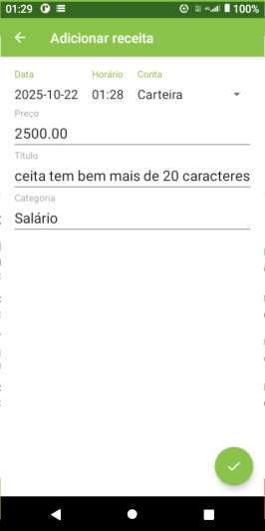 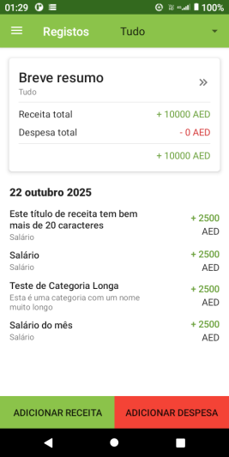
 |  |  |  | 2. Preencher o campo "Preço". | O campo Preço é preenchido | PASSED
 |  |  |  | 3. Preencher o campo "Título" com quantidade de caracteres acima de 20. | O campo Título é preenchido | PASSED
 |  |  |  | 4. Preencher o campo "Categoria". | O campo Categoria é preenchido | PASSED
 |  |  |  | 5. Clicar em Salvar. | É exibida a mensagem "Titulo é inválido". A receita não é salva. | FAILED | Não é mostrada a mensagem e o registro é salvo normalmente

Requisito: | 9 | Tentar adicionar uma receita preenchendo o campo Titulo com números
 | Id | Título | Pré-condição | Passo a passo | Resultado Esperado | Resultado da Execução | Comentários | Evidência da falha | Resultado Coletado/Imagem
 | TC-TINC09 | Tentar adicionar uma receita preenchendo o campo Titulo com números | O usuário está na tela Inicial e pelo menos uma conta já cadastrada | 1. Na tela principal, clicar no botão de "adicionar receita". | A Tela de "Adicionar Receita aparece | PASSED |  |  | 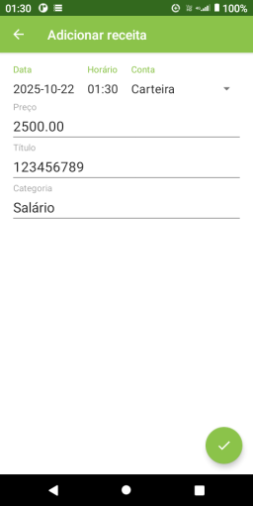 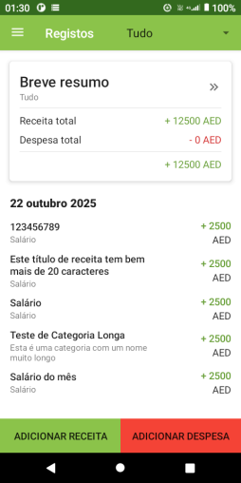
 |  |  |  | 2. Preencher o campo "Preço". | O campo Preço é preenchido | PASSED
 |  |  |  | 3. Preencher o campo "Título" com valores numéricos. | O campo Título é preenchido | PASSED
 |  |  |  | 4. Preencher o campo "Categoria". | O campo Categoria é preenchido | PASSED
 |  |  |  | 5. Clicar em Salvar. | É exibida a mensagem "Titulo é inválido". A receita não é salva. | FAILED | Não é mostrada a mensagem e o registro é salvo normalmente

Requisito: | 10 | Remover uma receita adicionada
 | Id | Título | Pré-condição | Passo a passo | Resultado Esperado | Resultado da Execução | Comentários | Evidência da falha | Resultado Coletado/Imagem
 | TC-TINC10 | Remover uma receita adicionada | O usuário está na tela Inicial e pelo menos uma conta e Receita já cadastradas | 1. Na tela Inicial, clicar na receita a ser removida. | É exibida a tela de Editar Receita | PASSED |  |  | 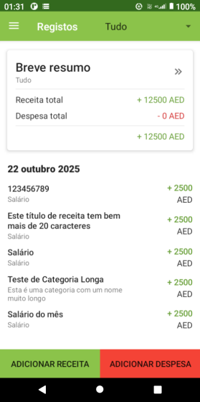
 |  |  |  | 2. Na Tela de 'editar receita', clicar no ícone da lixeira | A receita é removida e não aparece na tela Inicial. | PASSED

Requisito: | 11 | Editar uma receita adicionada
 | Id | Título | Pré-condição | Passo a passo | Resultado Esperado | Resultado da Execução | Comentários | Evidência da falha | Resultado Coletado/Imagem
 | TC-TINC11 | Editar uma receita adicionada | O usuário está na tela Inicial e pelo menos uma conta e Receita já cadastradas | 1. Na tela Inicial, clicar na receita a ser removida. | É exibida a tela de Editar Receita | PASSED |  |  | 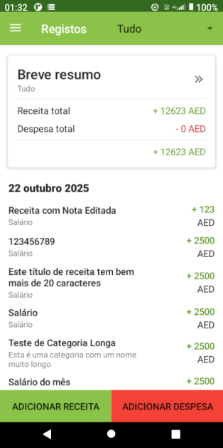
 |  |  |  | 2. Na Tela de 'editar receita' | É exibida a tela de Editar Receita os dados da receita selecionada | PASSED
 |  |  |  | 3. Preencher o campo Preço | O campo preço é preenchido | PASSED
 |  |  |  | 4. Preencher o campo Titulo | O campo Títiulo é preenchido | PASSED
 |  |  |  | 5. Preencher o campo Categoria | O campo Categoria é preenchido | PASSED
 |  |  |  | 6. Clicar em Salvar | A receita é exibida na tela Inicial com os novos dados. | PASSED

Requisito: | 12 | Tentar cadastrar duas receitas com 'todos' os dados duplicados
 | Id | Título | Pré-condição | Passo a passo | Resultado Esperado | Resultado da Execução | Comentários | Evidência da falha | Resultado Coletado/Imagem
 | TC-TINC12 | Tentar cadastrar duas receitas com 'todos' os dados duplicados | O usuário está na tela Inicial e pelo menos uma conta cadastrada | 1. Na tela principal, clicar no botão de "adicionar receita". | A Tela de "Adicionar Receita aparece | PASSED |  |  | 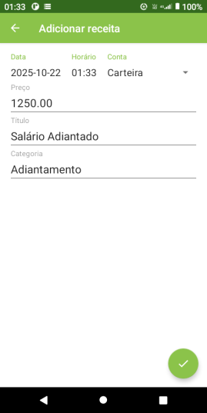 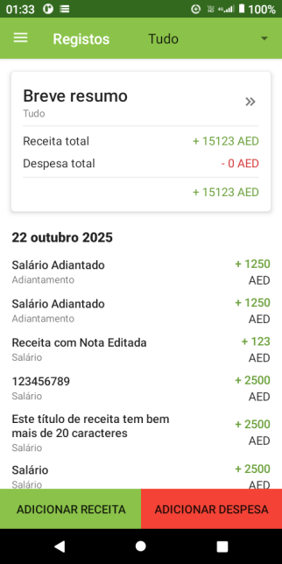
 |  |  |  | 2. Preencher o campo "Preço". | O campo Preço é preenchido | PASSED
 |  |  |  | 3. Preencher o campo "Título". | O campo Título é preenchido | PASSED
 |  |  |  | 4. Preencher o campo "Categoria". | O campo Categoria é preenchido | PASSED
 |  |  |  | 5. Clicar em Salvar. | A receita é registrada com sucesso. O valor é somado ao saldo da Conta adicionada ateriormente e a transação aparece no Resumo. | PASSED
 |  |  | O usuário está na tela Inicial, pelo menos uma conta cadastrada e uma receita adicionada | 1. Na tela principal, clicar no botão de "adicionar receita". | A Tela de "Adicionar Receita aparece | PASSED
 |  |  |  | 2. Preencher o campo "Preço" com valor já cadastrado | O campo Preço é preenchido | PASSED
 |  |  |  | 3. Preencher o campo "Título" com valor já cadastrado | O campo Título é preenchido | PASSED
 |  |  |  | 4. Preencher o campo "Categoria" com valor já cadastrado | O campo Categoria é preenchido | PASSED
 |  |  |  | 5. Clicar em Salvar. | Uma mensagem de erro indicando que há dados duplicados. A receita não é salva. | FAILED | Não é exibida a mensagem de erro e o registro é salvo normalmente

Requisito: | 13 | Não cadastrar receita com "todos" os campos vazios
 | Id | Título | Pré-condição | Passo a passo | Resultado Esperado | Resultado da Execução | Comentários | Evidência da falha | Resultado Coletado/Imagem
 | TC-TINC13 | Não cadastrar receita com "todos" os campos vazios | O usuário está na tela Inicial do app e conta cadastrada | 1. Na tela principal, clicar no botão de "adicionar receita". | A Tela de "Adicionar Receita aparece | PASSED |  |  | 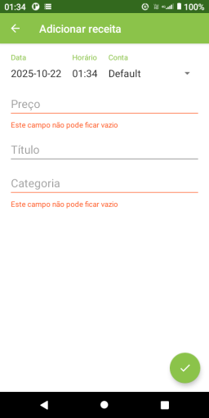
 |  |  |  | 2. Não Preencher o campo "Preço" |  | PASSED
 |  |  |  | 3. Não Preencher o campo "Título". |  | PASSED
 |  |  |  | 4. Não Preencher o campo "Categoria". |  | PASSED
 |  |  |  | 5. Clicar em Salvar. | Uma mensagem deve ser exibida indicando "campos não podem ser vazios", a receita não é salva | PASSED

Requisito: | 14 | Adicionar Receita com data no presente
 | Id | Título | Pré-condição | Passo a passo | Resultado Esperado | Resultado da Execução | Comentários | Evidência da falha | Resultado Coletado/Imagem
 | TC-TINC14 | Adicionar Receita com data no presente | O usuário está na tela Inicial do app e conta cadastrada | 1. Na tela principal, clicar no botão de "adicionar receita". | A Tela de "Adicionar Receita aparece | PASSED |  |  | 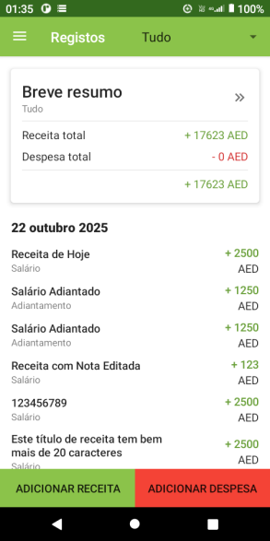
 |  |  |  | 2. Preencher o campo "Preço". | O campo Preço é preenchido | PASSED
 |  |  |  | 3. Preencher o campo "Título". | O campo Título é preenchido | PASSED
 |  |  |  | 4. Preencher o campo "Categoria". | O campo Categoria é preenchido | PASSED
 |  |  |  | 5. Verificar na caixa "data" se está com a data atual | A data é mostrada na parte superior esquerda | PASSED
 |  |  |  | 6. Clicar em Salvar. | A nova receita e salva e exibida na tela inicial de Registros | PASSED

Requisito: | 15 | Adicionar Receita com data no passado
 | Id | Título | Pré-condição | Passo a passo | Resultado Esperado | Resultado da Execução | Comentários | Evidência da falha | Resultado Coletado/Imagem
 | TC-TINC15 | Adicionar Receita com data no passado | O usuário está na tela Inicial do app e conta cadastrada | 1. Na tela principal, clicar no botão de "adicionar receita". | A Tela de "Adicionar Receita aparece | PASSED |  |  | 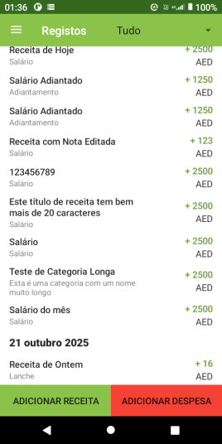
 |  |  |  | 2. Preencher o campo "Preço". | O campo Preço é preenchido | PASSED
 |  |  |  | 3. Preencher o campo "Título". | O campo Título é preenchido | PASSED
 |  |  |  | 4. Preencher o campo "Categoria". | O campo Categoria é preenchido | PASSED
 |  |  |  | 5. Clicar na caixa "data" e selecionar a data de ontem, por exemplo | A data passada é mostrada na parte superior esquerda | PASSED
 |  |  |  | 6. Clicar em Salvar. | A nova receita e salva e exibida na tela inicial de Registros | PASSED

Requisito: | 16 | Adicionar Receita com data no futuro
 | Id | Título | Pré-condição | Passo a passo | Resultado Esperado | Resultado da Execução | Comentários | Evidência da falha | Resultado Coletado/Imagem
 | TC-TINC16 | Adicionar Receita com data no futuro | O usuário está na tela Inicial do app e conta cadastrada | 1. Na tela principal, clicar no botão de "adicionar receita". | A Tela de "Adicionar Receita aparece | PASSED |  |  | 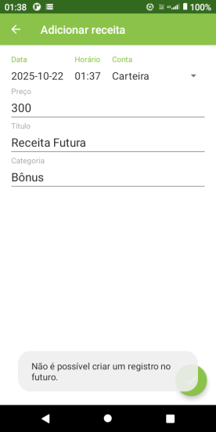
 |  |  |  | 2. Preencher o campo "Preço". | O campo Preço é preenchido | PASSED
 |  |  |  | 3. Preencher o campo "Título". | O campo Título é preenchido | PASSED
 |  |  |  | 4. Preencher o campo "Categoria". | O campo Categoria é preenchido | PASSED
 |  |  |  | 5. Clicar na caixa "data" e selecionar a data futura, amanhã por exemplo | A data futura é mostrada na parte superior esquerda | PASSED
 |  |  |  | 6. Clicar em Salvar. | A Data futura não deve ser aceita, a receita não deve ser salva. | PASSED

Requisito: | 17 | Exibir datas anteriores no Resumo
 | Id | Título | Pré-condição | Passo a passo | Resultado Esperado | Resultado da Execução | Comentários | Evidência da falha | Resultado Coletado/Imagem
 | TC-TINC17 | Exibir datas anteriores no Resumo | O usuário está na tela Inicial do app e conta cadastrada | 1. Na tela principal, clicar no ícone de data, parte superior direita | É exibida as opções de datas (dia, semana, mês, ano, tudo, personalizado) | PASSED
 |  |  |  | 2. Selecionar a opção "tudo" | A lista de resumo é mostrada de forma completa | PASSED
 |  |  |  |  |  | PASSED

Requisito: | 18 | Visualizar dados do "Short Summary"
 | Id | Título | Pré-condição | Passo a passo | Resultado Esperado | Resultado da Execução | Comentários | Evidência da falha | Resultado Coletado/Imagem
 | TC-TINC18 | Visualizar dados do "Short Summary" | O usuário está na tela Inicial do app e cadastrado pelo menos uma Receita | 1. Na tela principal, clicar na caixa, "breve resumo". | Deverá ser exibido a tela de Resumo (short summary) com os dados de receita cadastrada. | PASSED |  |  | 